상품제안서
모던 미니온풍기 미니히터 | 상품코드: S25111

 |  |  |  |  |  |  | 02-713-8555 | www.synergygift.co.kr
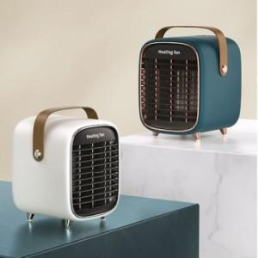

【상세/제작정보】

【인쇄/포장옵션】 | 스티커 / 시판박스

【공급단가】 | 수량 | 20~ | 100~ | 500~ | 1,000~ | 2,000~
*VAT별도 | 단가 | 44,370원 | 41,860원 | 40,250원 | 38,640원 | 37,670원

【상품 URL】 | https://www.synergygift.co.kr:443/src/goods_detail.php?gdno=25111

